상품제안서
제이손 트윈클 티스푼포크10P | 상품코드: S12736

 |  |  |  |  |  |  | 02-713-8555 | www.synergygift.co.kr
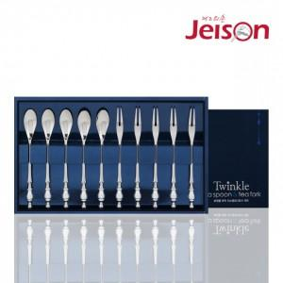

【상세/제작정보】

【인쇄/포장옵션】 | 레이저 / 포장지포장

【공급단가】 | 수량 | 30~ | 50~ | 300~ | 1,000~ | 2,000~
*VAT별도 | 단가 | 38,610원 | 37,180원 | 35,750원 | 34,320원 | 33,460원

【상품 URL】 | https://www.synergygift.co.kr:443/src/goods_detail.php?gdno=19105

